关系图
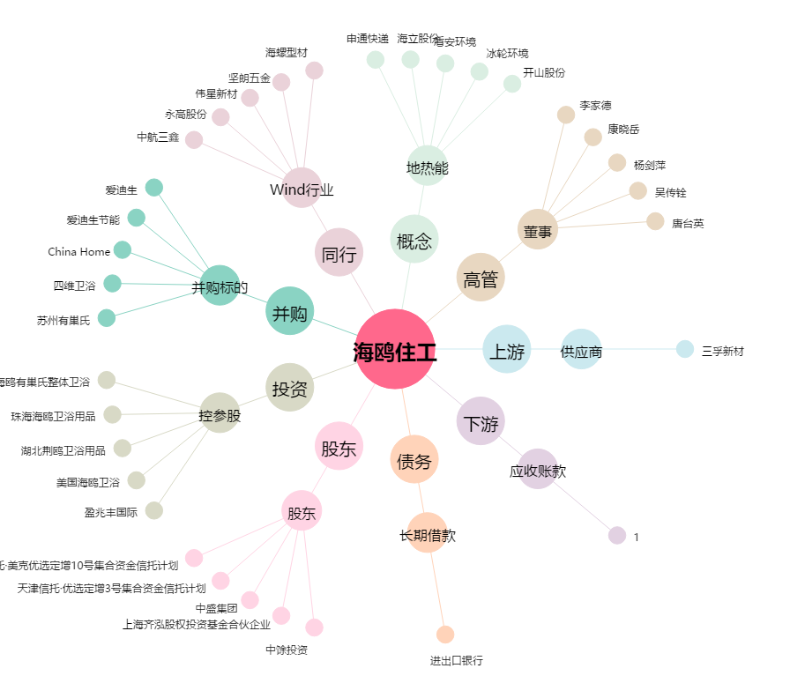
海鸥住工[002084.SZ] - 关系概览图

